关系图
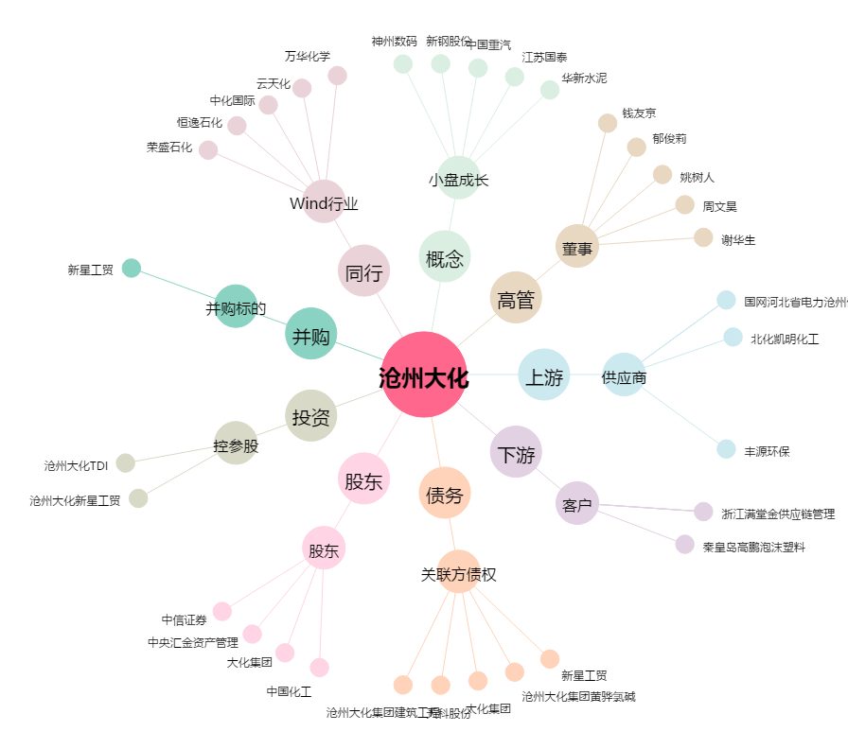
沧州大化[600230.SH] - 关系概览图

